Sheet1
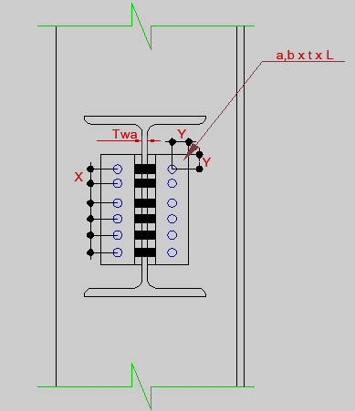 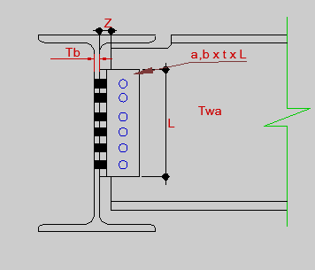 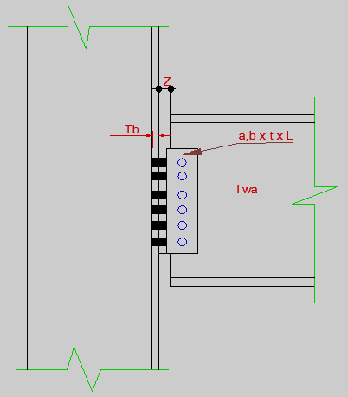
R= | 0 |  | 2 | 0 |  |  | جدول علائم |  |  |  |  |  |  |  | تهیه شده توسط مهندس صابر کلانتری شماره تماس:09375911372 |  |  |  | یک دست جام باده و یک دست زلف یار ، رقصی چنین میانه میدانم آرزوست
Twa= | 0 |  | fu= | 0 |  |  | R = مقدار واکنش تکیه گاهی |  | Tb = ضخامت جان تیر تکیه گاهی یا بال ستون |  |  | fu = تنش نهایی پیچ
Tb= | 0 |  | Z | 0 |  |  | Φ = ضریب کاهش مقاومت |  | Anb = سطح مقطع پیچ انتخابی |  |  | m = تعداد سطح برش هر پیچ
d= | 0 |  |  |  |  |  | d = قطر پیچ |  | Fy , Fu = تنش نهایی و تسلیم مقاطع
Anb= | 0 |  |  |  |  |  | Twa = ضخامت جان تیر |  | Z = فاصله آزاد بین دو قطعه(بادخور) |  |  |  |  |  | https://telegram.me/saber_kalantari72 |  |  |  |  |  | سحرگاهان
Fu= | 0 |  |  |  |  |  |  |  |  |  |  |  |  |  | فقط در خانه های با پس زمینه بنفش مقادیر را وارد کنید
Fy= | 0
Ф= | 0
m= | 0 |  |  |  |  |  |  |  |  |  | طرح اتصال cm
 |  |  |  |  |  |  |  |  |  |  | قطر سوراخ استاندارد |  | قطر سوراخ بزرگ شده |  | فاصله مرکز به مرکز سوراخ های بزرگ شده و استاندارد |  | فاصله مرکز سوراخ از لبه با توجه به قطر سوراخ استاندارد |  |  |  | فاصله مرکز سوراخ از لبه با توجه به قطر سوراخ بزرگ شده
طراحی پیچ A |  |  |  |  | تعداد پیچ ها(N1) |  |  |  |  |  |  |  |  |  |  |  | لبه بریده شده با قیچی،گیوتین |  | لبه بریده شده با شعله |  | لبه بریده شده با قیچی،گیوتین |  | لبه بریده شده با شعله
R1A=ФRnv=Ф.m.Fnv.Anb = |  |  | 0 |  | مقاومت پیچ ها ≥ نیروی وارد بر پیچ ها |  |  |  |  |  |  |  |  |  | X | X | Y |  | Y |  | Y |  | Y
R2A=ФRn=Ф(2.4*d*Twa*Fu) = |  |  | 0 |  | R/n ≤ min[R1A , R2A] = |  |  | #DIV/0! |  |  | 1 |  | 1 |  | 0 | 0 | 0 |  |  |  |  | 0
 |  |  |  |  |  |  |  | 0 |  |  |  |  |  |  | error | error | error | error | error | error | error | error | error | error
 |  |  |  |  |  |  |  |  |  |  |  |  |  |  | ok | ok | ok | ok | ok | ok | ok | ok | ok | ok

کنترل مقاومت برش قالبی در صورت زبانه کردن ФRn ≤ R |  |  |  |  |  |  |  | کنترل مقاومت برش قالبی در صورت زبانه کردن ФRn ≤ R |  |  |  |  |  |  |  | کنترل مقاومت برش قالبی در صورت زبانه کردن ФRn ≤ R |  |  |  |  |  |  |  | کنترل مقاومت برش قالبی در صورت زبانه کردن ФRn ≤ R
( سوراخ استاندارد و اثر کم خوردگی و لبه بریده شده با گیوتین) |  |  |  |  |  |  |  | (سوراخ استاندارد و اثر زیاد خوردگی و لبه بریده شده با گیوتین) |  |  |  |  |  |  |  | (سوراخ استاندارد و اثر کم خوردگی و لبه بریده شده با شعله) |  |  |  |  |  |  |  | (سوراخ استانداردو اثر زیاد خوردگی و لبه بریده شده با شعله)
Rn=0.6FuAnv+UbsFuAnt ≤0.6FyAgv+UbsFuAnt |  |  |  |  |  |  |  | Rn=0.6FuAnv+UbsFuAnt ≤0.6FyAgv+UbsFuAnt |  |  |  |  |  |  |  | Rn=0.6FuAnv+UbsFuAnt ≤0.6FyAgv+UbsFuAnt |  |  |  |  |  |  |  | Rn=0.6FuAnv+UbsFuAnt ≤0.6FyAgv+UbsFuAnt
Agv | Anv | Ant | Ubs | شرط کنترل Rn | Rn | ФRn ≤ R |  | Agv | Anv | Ant | Ubs | شرط کنترل Rn | Rn | ФRn ≤ R |  | Agv | Anv | Ant | Ubs | شرط کنترل Rn | Rn | ФRn ≤ R |  | Agv | Anv | Ant | Ubs | شرط کنترل Rn | Rn | ФRn ≤ R
0 | 0 | 0 | 1 | 0 | 0 | ok |  | 0 | 0 | 0 | 0.5 | 0 | 0 | ok |  | 0 | 0 | 0 | 1 | 0 | 0 | ok |  | 0 | 0 | 0 | 1 | 0 | 0 | ok

کنترل مقاومت برش قالبی در صورت زبانه کردن ФRn ≤ R |  |  |  |  |  |  |  | کنترل مقاومت برش قالبی در صورت زبانه کردن ФRn ≤ R |  |  |  |  |  |  |  | کنترل مقاومت برش قالبی در صورت زبانه کردن ФRn ≤ R |  |  |  |  |  |  |  | کنترل مقاومت برش قالبی در صورت زبانه کردن ФRn ≤ R
( سوراخ بزرگ شده و اثر کم خوردگی و لبه بریده شده با گیوتین) |  |  |  |  |  |  |  | ( سوراخ بزرگ شده و اثر زیاد خوردگی و لبه بریده شده با گیوتین) |  |  |  |  |  |  |  | ( سوراخ بزرگ شده و اثر کم خوردگی و لبه بریده شده با شعله) |  |  |  |  |  |  |  | ( سوراخ بزرگ شده و اثر زیاد خوردگی و لبه بریده شده با شعله)
Rn=0.6FuAnv+UbsFuAnt ≤0.6FyAgv+UbsFuAnt |  |  |  |  |  |  |  | Rn=0.6FuAnv+UbsFuAnt ≤0.6FyAgv+UbsFuAnt |  |  |  |  |  |  |  | Rn=0.6FuAnv+UbsFuAnt ≤0.6FyAgv+UbsFuAnt |  |  |  |  |  |  |  | Rn=0.6FuAnv+UbsFuAnt ≤0.6FyAgv+UbsFuAnt
Agv | Anv | Ant | Ubs | شرط کنترل Rn | Rn | ФRn ≤ R |  | Agv | Anv | Ant | Ubs | شرط کنترل Rn | Rn | ФRn ≤ R |  | Agv | Anv | Ant | Ubs | شرط کنترل Rn | Rn | ФRn ≤ R |  | Agv | Anv | Ant | Ubs | شرط کنترل Rn | Rn | ФRn ≤ R
0 | 0 | 0 | 1 | 0 | 0 | ok |  | 0 | 0 | 0 | 1 | 0 | 0 | ok |  | 0 | 0 | 0 | 1 | 0 | 0 | ok |  | 0 | 0 | 0 | 1 | 0 | 0 | ok

طراحی پیچ B |  |  |  |  | تعداد پیچ ها در هر طرف(N2) |  |  |  |  |  | طرح نبشی اتصال(سوراخ استاندارد) |  |  | طرح نبشی اتصال(سوراخ بزرگ شده)
R1B=ФRnv=Ф.Fnv.Anb = |  |  | 0 |  | مقاومت پیچ ها ≥ نیروی وارد بر پیچ ها |  |  |  |  |  | t | a,b(min) | L | t | a,b(min) | L
R2B=ФRn=Ф(2.4*d*Tb*Fu) = |  |  | 0 |  | R/n ≤ min[R1B , R2B] = |  |  | #DIV/0! |  |  | #DIV/0! | 4 | 0 | #DIV/0! | 3 | 0
 |  |  |  |  |  |  |  | 0 |  |  | طرح نبشی اتصال نهایی |  |  | طرح نبشی اتصال نهایی

jadavel
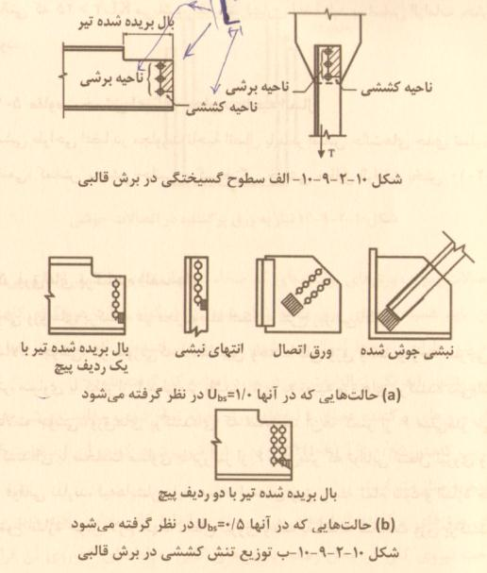
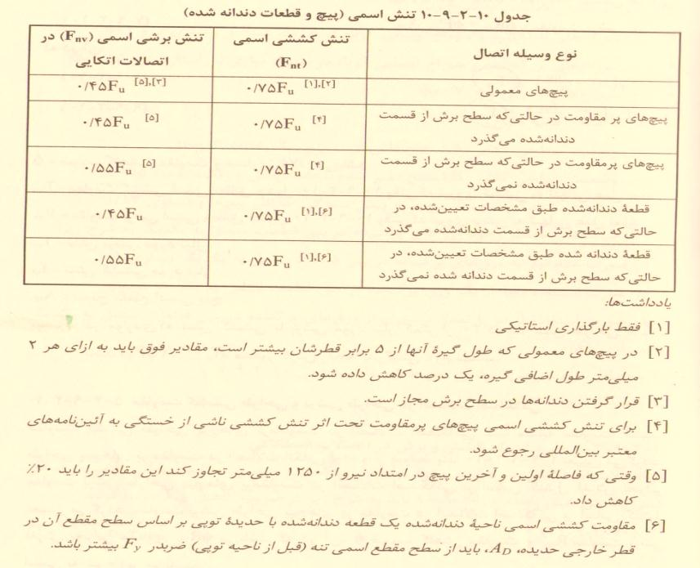

مساوی | Fnv | حالت | نوع وسیله اتصال
0 | 1-0.45Fu | 1 | پیچ های معمولی
0 | 2-0.45Fu | 2 | پیچ های پرمقاومت که سطح برش از قسمت دندانه شده می گذرد
0 | 3-0.55Fu | 3 | پیچ های پرمقاومت که سطح برش از قسمت دندانه شده نمی گذرد
0 | 4-0.45Fu | 4 | قطعات دندانه شده که سطح برش از قسمت دندانه شده می گذرد
0 | 5-0.55Fu | 5 | قطعات دندانه شده که سطح برش از قسمت دندانه شده نمی گذرد

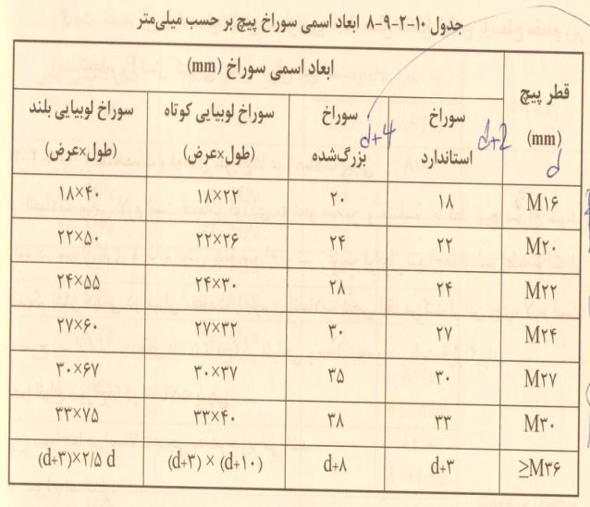
ابعاد پیچ های موجود در آیین نامه(cm)
سوراخ بزرگ شده | سوراخ استاندارد | قطر پیچ (mm)

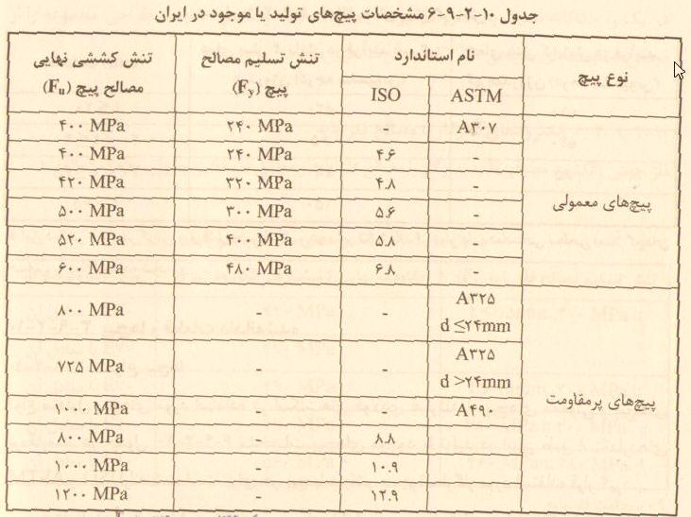
2 | 1.8 | M16
2.2 | 2 | M18
2.4 | 2.2 | M20
2.8 | 2.4 | M22
3 | 2.7 | M24
3.5 | 3 | M27
3.8 | 3.3 | M30
d+8 | d+3 | M≥36

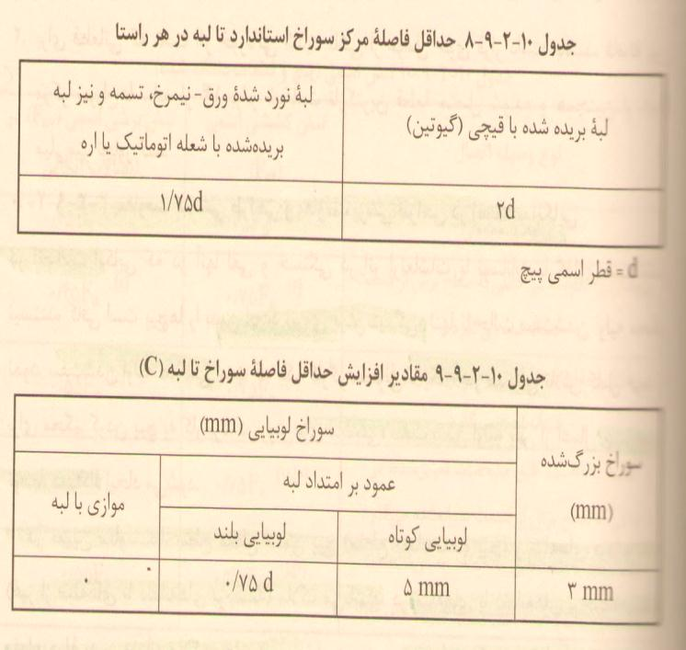
Ubs | مقدار
a | 1
b | 0.5

